상품제안서
장수거북24K금도금 27종스텐 5인 금수저세트 | 상품코드: F03442

 |  |  |  |  |  |  | 02-412-0044 | www.easy1.co.kr
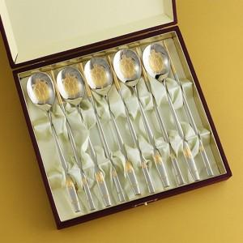

【상세/제작정보】 | ※레이저인쇄는 숟가락 손잡이 뒷면에 진행됩니다.(젓가락 인쇄불가) ※케이스 인쇄 희망시 별도 문의 바랍니다.(실크인쇄)

【인쇄/포장옵션】 | 레이저 / 포장지포장

【공급단가】 | 수량 | 50~ | 100~ | 300~ | 500~ | 1,000~
*VAT별도 | 단가 | 53,760원 | 52,500원 | 51,660원 | 50,400원 | 48,290원

【상품 URL】 | https://dev.easy1.co.kr:443/src/goods_detail.php?gdno=3442

